LEMセンサProjectの状況報告
 |  | 2024.5.6 伊藤
甲神センサ(SAR-ADC)をLEMセンサ(ΔΣADC)に置換するProjectの状況報告
1. システム構成
甲神センサとLEMセンサのシステム構成の概要は、下図に様になっています。
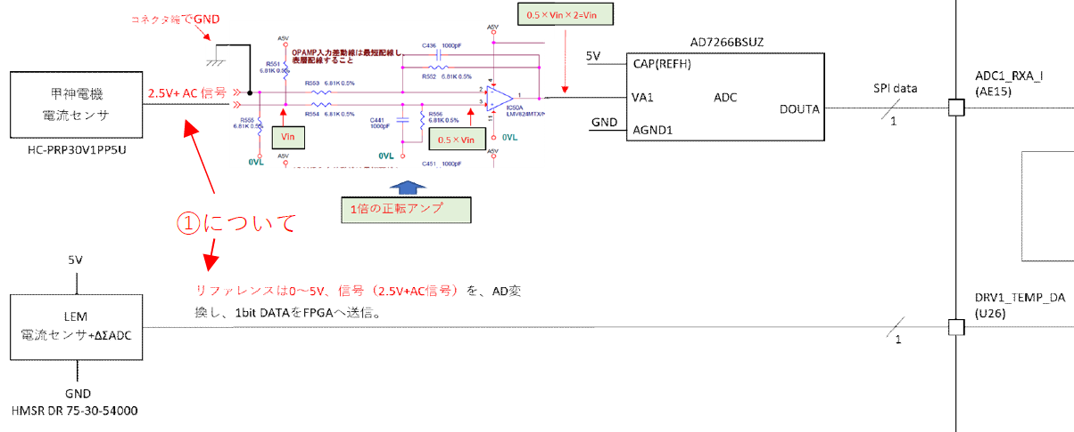
甲神センサ
パス
LEMセンサ
パス
FPGA

422レシーバ

2. '24.4.30時点での達成内容
◆モータ制御を実動作させて、甲神センサの電流値と、LEMセンサの電流値が一致
するのを確認。尚、LEMのADC値に1.23倍のデジタルゲインを掛けて振幅を調整。
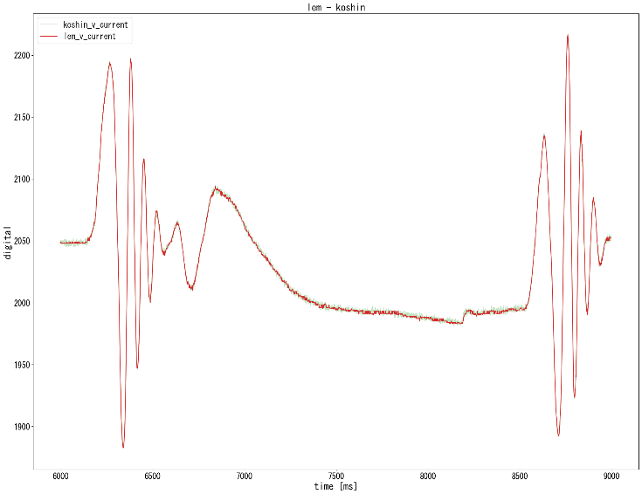

 | 赤：LEM電流センサ波形
 | 緑：甲神電流センサ波形

◆LEMセンサを使ってモータ制御を行い、SP100％でモータが回ることを確認。
後山さんに、測定データを、下記へ、順次格納を実施して頂く。
\\133.192.13.241\s007_02\FPGA\14_RC0\GaN+LEM電流センサ評価ボード(RC8A)\8.評価

3. 懸念点
1) LEMセンサは、甲神センサと完全に機能等価である、或いは、それ以上の性能を
有しているのか？
2) LEMセンサは、甲神センサと同様なリニアリティ、上下限の振る舞いが同等、
若しくは、安全な振る舞いをするのか？

4. 見解
4-1. LEMの優位性
4-1-1 ノイズが改善
下図は、緑は甲神センサ、赤はLEMセンサです。ノイズのRMS計算は未実施ですが、
明らかに、LEMのノイズレベルは、甲神に対して低くなっています。皆様が想定した
通り、①差動データ転送、②ノイズシェーピングが、奏功していると考えられます。
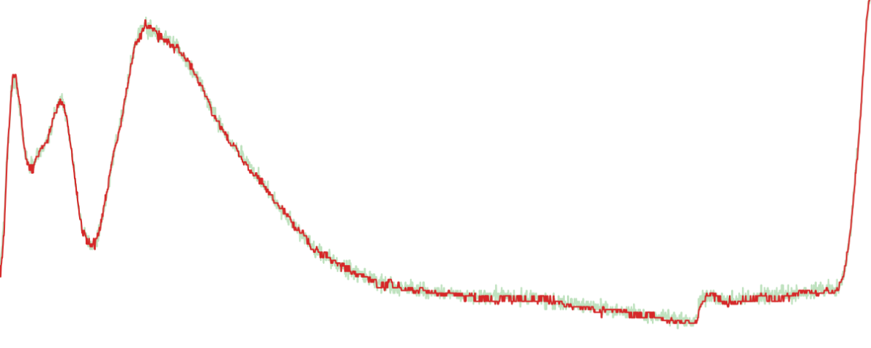

3-1-2 コスト改善
甲神センサ時のUVオペアンプと、LEMセンサ時の422レシーバは、価格的に相殺さ
れるとすると、ADC、2個分が、コストダウンとなります。ADCが2個の価格は、
@1,000×2＝@2,000。原価率30%すれば、エンド価格で@5,000強のコストダウンで、
基板面積が小さくなる分、更にコストを圧縮可。

5. 宿題
5-1 sincフィルタの実機動作確認
sincフィルタ調整レジスタの0x220E4、0x220E6は、デフォルトで評価したのみ。
そこで、下記の評価を実施する。
①lem_osr=3、ma_f=0x01に設定して、OSR=256にして、上図のノイズレベルが
改善するかを確認する。特に、分解能が12bitを満足する様になるので、ノイズ
レベルが下がるかどうかを確認する。
②更に、lem_osr=4、ma_f=0x01に設定して、OSR=512にして、ノイズレベルを
確認する。
5-2 FPGAの回路の追加検証
sincフィルタを、OSR=256の設定にして、16kHzサンプリング(62.5uS)以内に収まる
かを検証する。Sincフィルタの動作クロックは8.192MHzなので、T=122nS。
OSR=128だと、122nS×128=15.6uS、OSR=256だと、122nS×256=31.2uS。
計算上は、満足するが、検証して確認すること。
この確証が取れると、ADCの分解能と、ダイナミックな動作が保証される。
5-3 FPGAの回路のupdate等
◆8ch分のロジックを搭載しても、FPGAに収まるかどうかを確認する。'23.12月に
実施した時は、FPGAに8ch搭載した時のゲート増加率は、76%⇒77%であった。
実回路で再確認する。
◆現在のFPGAデザインでは、ゲイン回路は、16kHzのnWRパルスで2段程度ラッチ
しているので、タイムラグが発生している。nWRでラッチしない構成にデザインを
修正して、ダイナミックな電流変化に対応出来る回路に変更すること。
◆AD7402のsincフィルタのRTLは、gatedクロックのデザイン。Gatedクロックを
generated_clockで指定しても、上手く当てることができずに、回路出力がノイズに
なる。その為、現在はgatedクロックでなく、8.192MHzの単一クロックで動作させて
いる。Quartusのチッププランナで確認して、gatedクロック指定を実現すること。
尚、Gatedクロックのメリットは、省電力。
◆ゲイン回路は、1倍以下の、0.4倍～1倍、0.01ステップを想定したもので、1倍以上
は想定外。1.25倍までは結果的に動作するのを確認したが、何倍まで動作するか、
拡張する場合の回路修正方法を確認しておく。
5-4 システム評価系
◆ノイズ改善の定量的評価。ノイズのRMS算出。
◆ノイズが低減したことで、一定速度、一定位置を目標値とした時、ジッタ量が改善
されるかどうかを確認する。
◆台形制御した時の、目標値と制御量の差分が、甲神センサ同等かどうか？
◆磁気飽和近辺や、電流がリミットに近い時の振る舞いが、甲神と同等かどうか？
5-5 Fundamentalな動作確認
◆電流のランプ波形をLEMセンサに入力して、微分直線性が、1LSB以下を満たして
いるかを確認。

